不動産情報管理の物件管理者設定
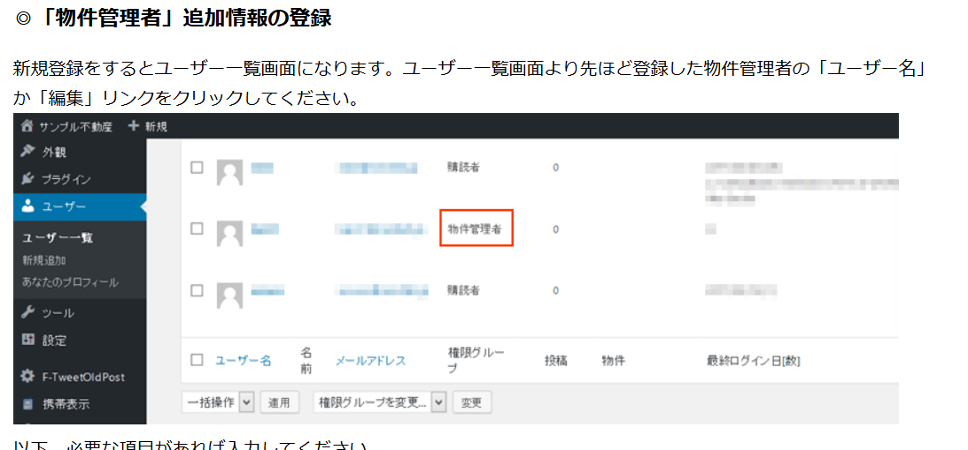
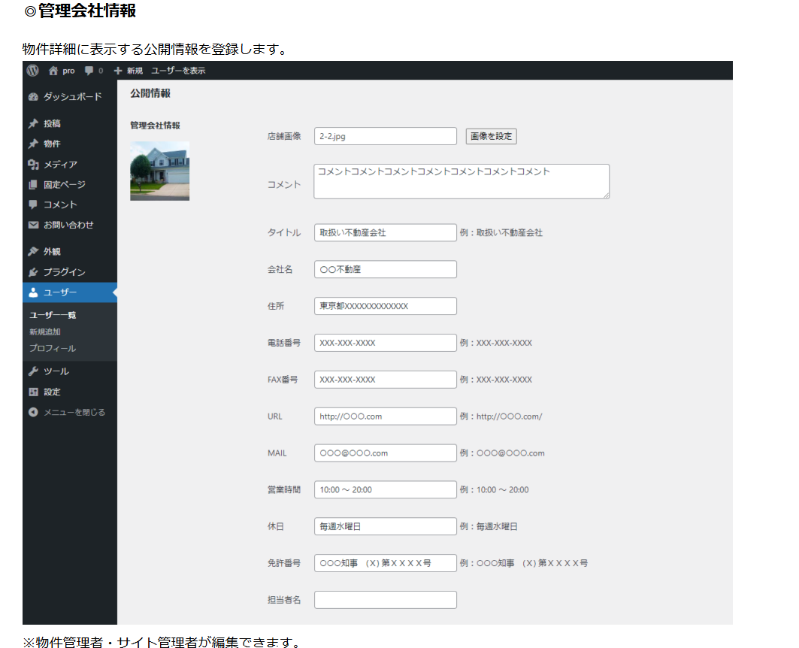
物件の用途や所在地などの基本情報、面積、写真、簿価、取得価格、予算収支などの物件情報を体系的に管理することができます。

①物件の新規作成
②物件の編集
③物件の削除
④物件の公開
⑤物件画像ファイルのアップロード
⑥物件詳細の帳票出力（PDF）

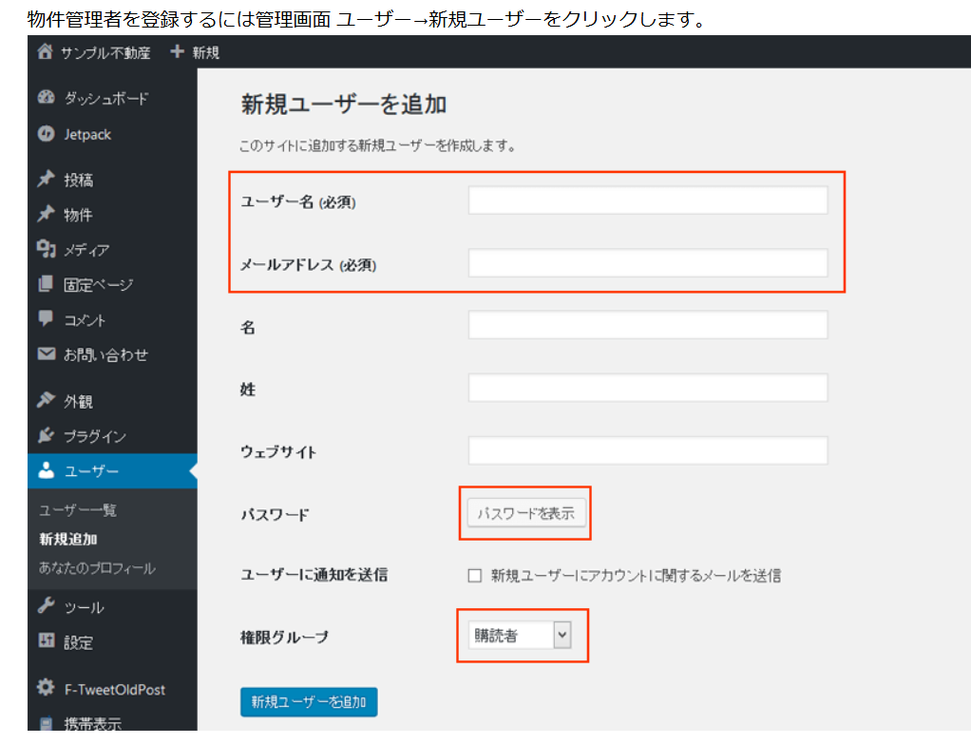

ユーザー名 (必須)とメールアドレス (必須)を入力してください。
※ユーザー名は半角英数の８文字以上で他のユーザーと被らない名前をつけてください。
※権限グループを「物件管理者」にしてください。
※パスワードをメールで送る場合は「新規ユーザーにアカウントに関するメールを送信」のチェックをいれてください。
※パスワード別の方法で利用者にお知らせする場合は 新しいパスワードの「パスワードを生成する」ボタンを押して表示されるパスワードをメモしておいてください。
「新規ユーザーを追加」ボタンを押してください。

